Основные сведения
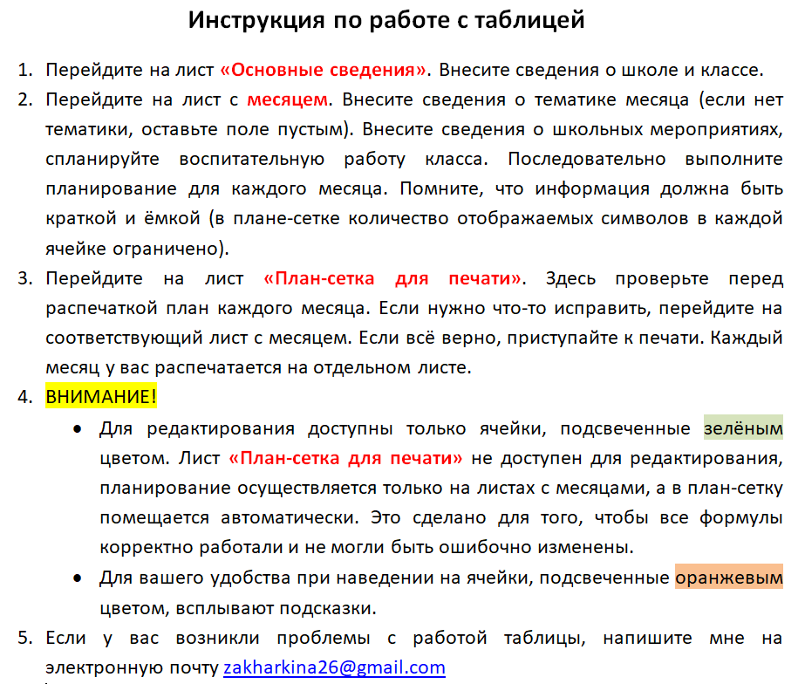
Основные сведения

Школа | МУНИЦИПАЛЬНОЕ БЮДЖЕТНОЕ ОБЩЕОБРАЗОВАТЕЛЬНОЕ УЧРЕЖДЕНИЕ СРЕДНЯЯ ОБЩЕОБРАЗОВАТЕЛЬНАЯ ШКОЛА №__7 ИМЕНИ ГЕРОЯ СОВЕТСКОГО СОЮЗА ГРИГОРИЯ ТРОФИМОВИЧА ТКАЧЕНКО СЕЛО ЕЙСКОЕ УКРЕПЛЕНИЕ
Класс | 0

